Escala
 |  |  |  |  |  |  |  |  |  | Código: | CL-SGI-MLP-02-020
 |  | CHECK LIST DE PRE USO ESCALA TIPO AVIÓN - ACCESO A CABINA GRÚA MÓVIL |  |  |  |  |  |  |  | Versión: | 1
 |  |  |  |  |  |  |  |  |  | Fecha: | 2025-12-01

CONTRATO: | SERVICIO DE IZAJE ARMADO DE EQUIPOS MINA
N° INTERNO:
FECHA:
NOMBRE DE QUIEN INSPECCIONA:
CARGO:

 |  |  | DIA 1 | DIA 2 | DIA 3 | DIA 4 | DIA 5 | DIA 6 | DIA 7 | OBSERVACIONES:
Pasamanos en buen estado
Peldaños (antideslizantes, no torcidos, en buen estado)
Unión de peldaños y pasamanos
Zapatas antideslizantes
Piezas de ajuste (tornillos, pernos, otros)
Aseo de escala (libre de sustancias)
Ruedas de traslado
Frenos de ruedas de traslado
Barandas en buen estado
Segregación del área de almacenamiento
Área de trabajo uniforme, nivelada, libre de obstáculos

CONCLUSIÓN: |  | SI |  | NO
ESCALA APTA PARA SER USADA
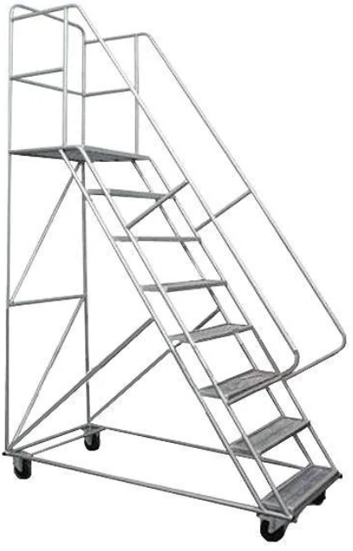
LEYENDAS (Estado) |  |  |  | PASAMANOS
✓ | Correcto
X | Incorrecto
N/A | No Aplica
 |  |  |  | PELDAÑOS

 |  |  |  | RUEDAS

